상품제안서
뉴스탠딩 지퍼백22x23cm 10매 | 상품코드: S12870

 |  |  |  |  |  |  | 02-713-8555 | www.synergygift.co.kr
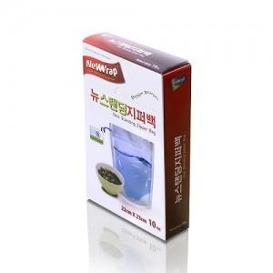

【상세/제작정보】 | 스티커부착별도(기본명함크기) 20개단위로만 주문이 가능합니다

【인쇄/포장옵션】 | 스티커 / 비규격미포장

【공급단가】 | 수량 | 140~ | 500~ | 1,000~ | 2,000~ | 3,000~
*VAT별도 | 단가 | 3,150원 | 3,040원 | 2,920원 | 2,800원 | 2,730원

【상품 URL】 | https://www.synergygift.co.kr:443/src/goods_detail.php?gdno=13092

